2. WA1010701(トーク一覧画面)
PJ名 |  |  |  | SNSブログ作成 |  |  |  |  |  |  |  |  |  | 成果物名 |  |  | システム機能設計書（画面） WA10107/トーク一覧 |  |  |  |  |  | 作成 | 安藤 |  |  | 2025-05-21
システム名 |  |  |  | SNSブログ作成 |  |  |  |  |  |  |  |  |  |  |  |  |  |  |  |  |  |  | 変更
サブシステム名

 | 2. WA1010701(トーク一覧画面)
 |  | 2.1. 画面レイアウト
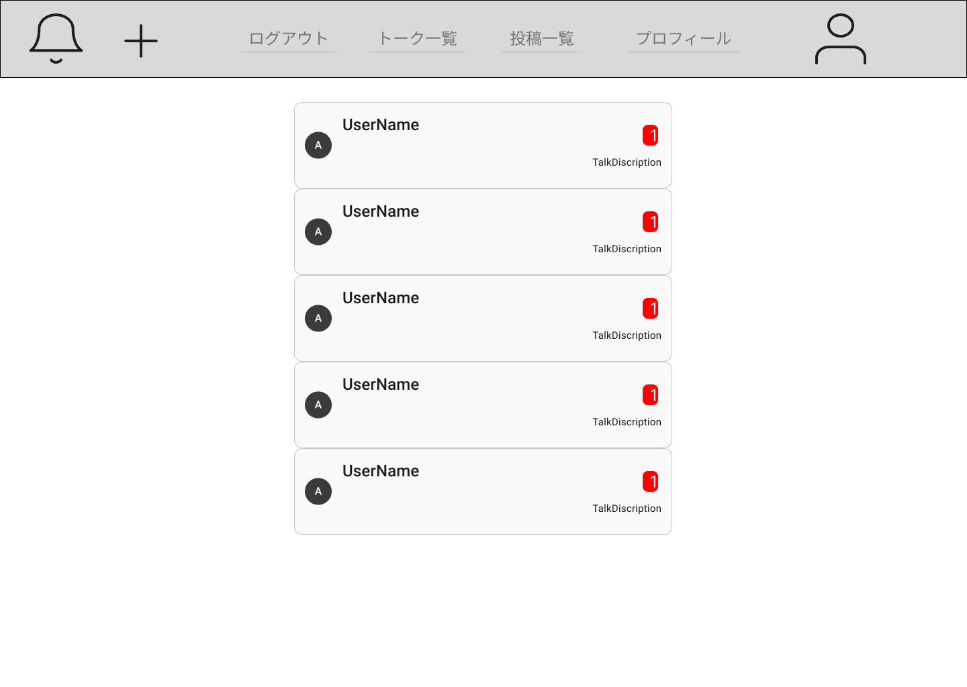

領域名：トーク一覧

 |  | 2.2. 一覧表示

 |  |  | No. |  | 領域名 |  |  |  |  |  |  |  |  | ページング有無 |  | ソート条件 |  |  |  |  | 備考
 |  |  |  | 1 | トーク一覧 |  |  |  |  |  |  |  |  | 無 |  | 作成日 降順 |  |  |  |  | -

 |  | 2.3. 画面項目定義

 |  |  | No. |  | 表示情報 |  |  |  |  |  |  |  |  |  |  |  |  |  |  |  |  |  |  |  |  | ドメイン名
 |  |  |  |  | 画面項目名 |  |  |  | 画面項目種別 |  |  |  | 情報取得元 |  |  | 編集仕様 |  |  |  |  | 初期値 |  |  |  | 必須
 |  |  | 領域名：トーク一覧
 |  |  |  | 1 | ユーザ名 |  |  |  | label |  |  |  | ユーザ詳細．ユーザ名 |  |  | - |  |  |  |  | - |  |  |  | - | -
 |  |  |  | 2 | ユーザ画像 |  |  |  | image |  |  |  | ユーザ詳細．ユーザ画像 |  |  | - |  |  |  |  | - |  |  |  | - | -
 |  |  |  | 3 | 未読数 |  |  |  | label |  |  |  | メッセージ．既読フラグ |  |  | 送信者からのトークに対しての |  |  |  |  | - |  |  |  | - | -
 |  |  |  |  |  |  |  |  |  |  |  |  |  |  |  | 既読フラグが「false」のデータ数
 |  |  |  | 4 | 最新トーク内容 |  |  |  | label |  |  |  | メッセージ．コンテント |  |  | 送信者のトークで最新のもの |  |  |  |  | - |  |  |  | - | -

 |  | 2.4. 入出力一覧

 |  |  | No. |  | 入出力名 |  |  |  |  | 種別 |  |  |  |  | I/O | DBアクセス種別 |  |  |  |  | 備考
 |  |  |  |  |  |  |  |  |  |  |  |  |  |  |  | C | R | U | D | ロック対象
 |  |  |  | 1 | ユーザ詳細 |  |  |  |  | テーブル |  |  |  |  | O | - | 〇 | - | - | - | -
 |  |  |  | 2 | メッセージ |  |  |  |  | テーブル |  |  |  |  | O | - | 〇 | - | - | - | -
 |  |  | 〇〇API設計書参照

 |  | 2.5. 画面イベント一覧

 |  |  | No. |  | 画面イベント名 |  |  |  |  |  | 発生タイミング |  |  |  |  |  | 画面イベント対応 |  |  |  |  | 正常時遷移先画面 |  |  |  | サーバ通信有無
 |  |  |  | 1 | 初期表示 |  |  |  |  |  | - |  |  |  |  |  | トーク一覧画面を表示する。 |  |  |  |  | - |  |  |  | あり(非同期)
 |  |  |  | 2 | トーク |  |  |  |  |  | 「トーク」カード押下 |  |  |  |  |  | 対象ユーザとのトーク内容画面を |  |  |  |  | - |  |  |  | あり(非同期)
 |  |  |  |  |  |  |  |  |  |  |  |  |  |  |  |  | 表示する。

 |  | 2.6. 画面イベント詳細
 |  |  | 2.6.1 初期表示イベント

 |  |  |  | (1) 受け取りパラメータ

 |  |  |  |  | No. |  | 種別 |  |  | パラメータ名 |  |  |  | 型 |  | 概要
 |  |  |  |  |  | 1 |  |  |  | session |  |  |  | String

 |  |  |  | (2) バリデーション処理

 |  |  |  |  | なし。

 |  |  |  | (3) APIアクセス

 |  |  |  |  | (a) 下記APIにパラメータを渡し、認証を実行する。
 |  |  |  |  |  | 詳細は〇〇API設計書参照

 |  |  |  |  |  | API名 |  |  |  |  |  | APIエンドポイント |  |  |  | 呼び出し方式 |  |  |  | 認証方式
 |  |  |  |  |  | トーク一覧取得 |  |  |  |  |  | /talklist |  |  |  | GET |  |  |  | Token

 |  |  |  |  |  | No. |  | パラメータ名 |  |  |  | データ型 |  |  |  | 必須
 |  |  |  |  |  |  | 1 | UserId |  |  |  | String |  |  |  | 〇

 |  |  |  |  |  | 戻り値1 |  |  |  | 戻り値2 |  |  |  | 戻り値説明
 |  |  |  |  |  | 200 |  |  |  | Token |  |  |  | 正常
 |  |  |  |  |  | 500 |  |  |  | - |  |  |  | サーバーエラー

 |  |  |  |  | (b) 以下のエラーがあった場合、処理が中断される。

 |  |  |  |  |  | エラー内容 |  |  |  |  | エラーメッセージ内容
 |  |  |  |  |  | サーバーエラー |  |  |  |  | サーバー側で予期せぬエラーが発生しました。

 |  |  |  | (4) 表示処理

 |  |  |  |  | トーク一覧画面を表示する。

 |  |  | 2.6.2 トークイベント

 |  |  |  | (1) バリデーション処理

 |  |  |  |  | なし。

 |  |  |  | (2) 受け渡しパラメータ

 |  |  |  |  | No. |  | 種別 |  |  | パラメータ名 |  |  |  | 型 |  | 概要
 |  |  |  |  |  | 1 | プロパティ |  |  | UserId |  |  |  | String
 |  |  |  |  |  | 2 | プロパティ |  |  | TalkUserId |  |  |  | String

 |  |  |  | (3) 表示処理

 |  |  |  |  | トーク内容画面を表示する。

3. WA1010702(トーク内容画面)
PJ名 |  |  |  | SNSブログ作成 |  |  |  |  |  |  |  |  |  | 成果物名 |  |  | システム機能設計書（画面） WA10107/トーク一覧 |  |  |  |  |  | 作成 | 安藤 |  |  | 2025-05-21
システム名 |  |  |  | SNSブログ作成 |  |  |  |  |  |  |  |  |  |  |  |  |  |  |  |  |  |  | 変更
サブシステム名

領域名：受信トーク内容一覧
 | 3. WA1010702(トーク内容画面)
 |  | 3.1. 画面レイアウト
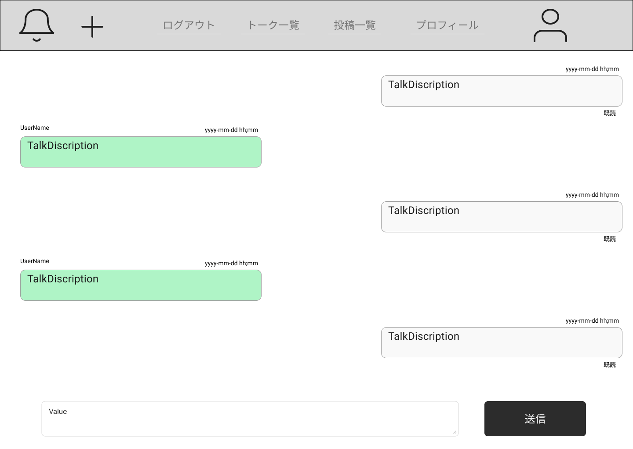

領域名：送信トーク内容一覧

領域名：送信内容入力欄

 |  | 3.2. 一覧表示

 |  |  | No. |  | 領域名 |  |  |  |  |  |  |  |  | ページング有無 |  | ソート条件 |  |  |  |  | 備考
 |  |  |  | 1 | 送信トーク内容一覧 |  |  |  |  |  |  |  |  | 無 |  | 作成日 降順 |  |  |  |  | -
 |  |  |  | 1 | 受信トーク内容一覧 |  |  |  |  |  |  |  |  | 無 |  | 作成日 降順 |  |  |  |  | -

 |  | 3.3. 画面項目定義

 |  |  | No. |  | 表示情報 |  |  |  |  |  |  |  |  |  |  |  |  |  |  |  |  |  |  |  |  | ドメイン名
 |  |  |  |  | 画面項目名 |  |  |  | 画面項目種別 |  |  |  | 情報取得元 |  |  | 編集仕様 |  |  |  |  | 初期値 |  |  |  | 必須
 |  |  | 領域名：送信トーク内容一覧
 |  |  |  | 1 | コンテント |  |  |  | label |  |  |  | メッセージ．コンテント |  |  | - |  |  |  |  | - |  |  |  | - | -
 |  |  |  | 2 | 送信時間 |  |  |  | label |  |  |  | メッセージ．作成時間 |  |  | - |  |  |  |  | - |  |  |  | - | -
 |  |  |  | 3 | 既読 |  |  |  | label |  |  |  | メッセージ．既読フラグ |  |  | 既読フラグが「false」の場合、 |  |  |  |  | - |  |  |  | - | -
 |  |  |  |  |  |  |  |  |  |  |  |  |  |  |  | 「既読」、その他は表示なし
 |  |  | 領域名：受信トーク内容一覧
 |  |  |  | 1 | ユーザ名 |  |  |  | label |  |  |  | ユーザ詳細．ユーザ名 |  |  | - |  |  |  |  | - |  |  |  | - | -
 |  |  |  | 2 | コンテント |  |  |  | label |  |  |  | メッセージ．コンテント |  |  | - |  |  |  |  | - |  |  |  | - | -
 |  |  |  | 3 | 送信時間 |  |  |  | label |  |  |  | メッセージ．作成時間 |  |  | - |  |  |  |  | - |  |  |  | - | -
 |  |  | 領域名：送信内容入力欄
 |  |  |  | 1 | 送信内容入力 |  |  |  | textarea |  |  |  | - |  |  | - |  |  |  |  | - |  |  |  | - | -

 |  | 3.4. 入出力一覧

 |  |  | No. |  | 入出力名 |  |  |  |  | 種別 |  |  |  |  | I/O | DBアクセス種別 |  |  |  |  | 備考
 |  |  |  |  |  |  |  |  |  |  |  |  |  |  |  | C | R | U | D | ロック対象
 |  |  |  | 1 | ユーザ詳細 |  |  |  |  | テーブル |  |  |  |  | O | - | 〇 | - | - | - | -
 |  |  |  | 2 | メッセージ |  |  |  |  | テーブル |  |  |  |  | O | 〇 | 〇 | - | - | - | -
 |  |  | 〇〇API設計書参照

 |  | 3.5. 画面イベント一覧

 |  |  | No. |  | 画面イベント名 |  |  |  |  |  | 発生タイミング |  |  |  |  |  | 画面イベント対応 |  |  |  |  | 正常時遷移先画面 |  |  |  | サーバ通信有無
 |  |  |  | 1 | 初期表示 |  |  |  |  |  | - |  |  |  |  |  | トーク一覧画面を表示する。 |  |  |  |  | - |  |  |  | あり(非同期)
 |  |  |  | 2 | 送信 |  |  |  |  |  | 「送信」ボタン押下 |  |  |  |  |  | トーク相手にメッセージを送信する。 |  |  |  |  | - |  |  |  | あり(非同期)

 |  | 3.6. 画面イベント詳細
 |  |  | 2.6.1 初期表示イベント

 |  |  |  | (1) 受け取りパラメータ

 |  |  |  |  | No. |  | 種別 |  |  | パラメータ名 |  |  |  | 型 |  | 概要
 |  |  |  |  |  | 1 |  |  |  | session |  |  |  | String
 |  |  |  |  |  | 2 | プロパティ |  |  | UserId |  |  |  | String
 |  |  |  |  |  | 3 | プロパティ |  |  | TalkUserId |  |  |  | String

 |  |  |  | (2) バリデーション処理

 |  |  |  |  | なし。

 |  |  |  | (3) APIアクセス

 |  |  |  |  | (a) 下記APIにパラメータを渡し、認証を実行する。
 |  |  |  |  |  | 詳細は〇〇API設計書参照

 |  |  |  |  |  | API名 |  |  |  |  |  | APIエンドポイント |  |  |  | 呼び出し方式 |  |  |  | 認証方式
 |  |  |  |  |  | トーク内容一覧取得 |  |  |  |  |  | /talkdetaillist |  |  |  | GET |  |  |  | Token

 |  |  |  |  |  | No. |  | パラメータ名 |  |  |  | データ型 |  |  |  | 必須
 |  |  |  |  |  |  | 1 | UserId |  |  |  | String |  |  |  | 〇
 |  |  |  |  |  |  | 2 | TalkUserId |  |  |  | String |  |  |  | 〇

 |  |  |  |  |  | 戻り値1 |  |  |  | 戻り値2 |  |  |  | 戻り値説明
 |  |  |  |  |  | 200 |  |  |  | Token |  |  |  | 正常
 |  |  |  |  |  | 500 |  |  |  | - |  |  |  | サーバーエラー

 |  |  |  |  | (b) 以下のエラーがあった場合、処理が中断される。

 |  |  |  |  |  | エラー内容 |  |  |  |  | エラーメッセージ内容
 |  |  |  |  |  | サーバーエラー |  |  |  |  | サーバー側で予期せぬエラーが発生しました。

 |  |  |  | (4) 表示処理

 |  |  |  |  | トーク内容画面を表示する。

 |  |  | 2.6.2 送信イベント

 |  |  |  | (1) バリデーション処理

 |  |  |  |  | なし。

 |  |  |  | (2) APIアクセス

 |  |  |  |  | (a) 下記APIにパラメータを渡し、認証を実行する。
 |  |  |  |  |  | 詳細は〇〇API設計書参照

 |  |  |  |  |  | API名 |  |  |  |  |  | APIエンドポイント |  |  |  | 呼び出し方式 |  |  |  | 認証方式
 |  |  |  |  |  | トーク作成 |  |  |  |  |  | /talkcreate |  |  |  | POST |  |  |  | Token

 |  |  |  |  |  | No. |  | パラメータ名 |  |  |  | データ型 |  |  |  | 必須
 |  |  |  |  |  |  | 1 | UserId |  |  |  | String |  |  |  | 〇
 |  |  |  |  |  |  | 2 | TalkUserId |  |  |  | String |  |  |  | 〇
 |  |  |  |  |  |  | 3 | Content |  |  |  | String |  |  |  | 〇

 |  |  |  |  |  | 戻り値1 |  |  |  | 戻り値2 |  |  |  | 戻り値説明
 |  |  |  |  |  | 200 |  |  |  | Token |  |  |  | 正常
 |  |  |  |  |  | 500 |  |  |  | - |  |  |  | サーバーエラー

 |  |  |  |  | (b) 以下のエラーがあった場合、処理が中断される。

 |  |  |  |  |  | エラー内容 |  |  |  |  | エラーメッセージ内容
 |  |  |  |  |  | サーバーエラー |  |  |  |  | サーバー側で予期せぬエラーが発生しました。

 |  |  |  | (3) 表示処理

 |  |  |  |  | トーク内容画面を表示する。

